単体テスト
関数 | 引数or入力 | 期待される動作・戻り値 | 実際の動作・戻り値
void DisplayRule(void) | なし | 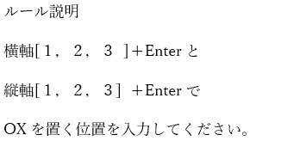 画面表示
void DisplayScreen(char board[BOARDSIZE][BOARDSIZE]) | 引数：board = {{' ', ' ', ' '}, {' ', ' ', ' '}, {' ', ' ', ' '}}（以降、BOARDSIZE = 3） | 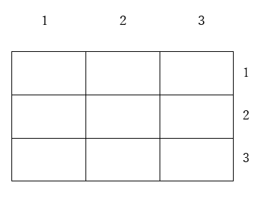 画面表示
 | 引数：board = {{'O', 'X', ' '}, {' ', 'O', 'X'}, {'O', ' ', 'X'}} | 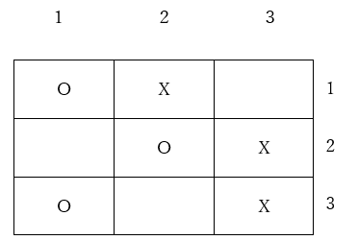 画面表示
 | 引数：board = {{'O', 'O', 'O'}, {'X', 'X', 'X'}, {' ', ' ', 'X'}} | 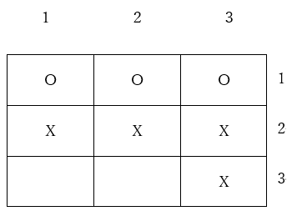 画面表示
 | 引数：board = {{'X', 'X', ' '},{'O', 'O', 'O'}, {'O', 'O', ' '}} | 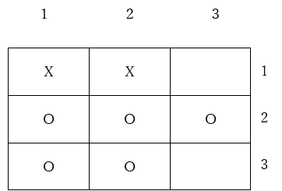 画面表示
 | 引数：board = {{'O', 'X', 'O'}, {'O', 'X', 'O'}, {'O', 'X', 'O'}} | 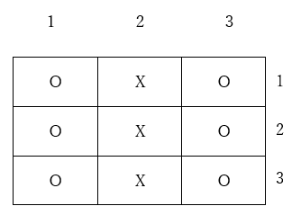 画面表示
 | 引数：board = {{'X', 'O', 'X'},{'X', 'O', 'X'}, {'X', 'O', 'X'}} | 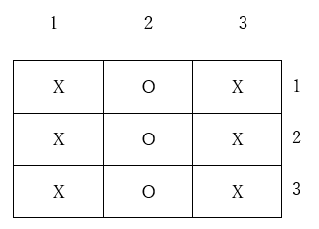 画面表示
void PlayerTurnOutput(char turn) | 引数：turn = 'X' | 画面に'X'と表示される
 | 引数：turn = 'O' | 画面に'O'と表示される
 | 引数：turn = 'Z' | 画面に'Z'と表示される
 | 引数：turn = '1' | 画面に'1'と表示される
 | 引数：turn = 07（'\a'） | 画面に何も表示されず、ビープ音が鳴る
char InputVerticalAxis(void) | 入力：'1' | 『選択するマスの縦軸を入力してください：』と表示、戻り値：'1'
 | 入力：'2' | 『選択するマスの縦軸を入力してください：』と表示、戻り値：'2'
 | 入力：'3' | 『選択するマスの縦軸を入力してください：』と表示、戻り値：'3'
 | 入力："11" | 『選択するマスの縦軸を入力してください：』と表示、戻り値：'1'
 | 入力：何も入力せずEnter | 『選択するマスの縦軸を入力してください：』と表示、戻り値：'\n'
 | 入力："abc" | 『選択するマスの縦軸を入力してください：』と表示、戻り値：'a'
 | 入力："あ" | 『選択するマスの縦軸を入力してください：』と表示、戻り値："あ"の1byte目
char InputHorizontalAxis(void) | 入力：'1' | 『選択するマスの横軸を入力してください：』と表示、戻り値：'1'
 | 入力：'2' | 『選択するマスの横軸を入力してください：』と表示、戻り値：'2'
 | 入力：'3' | 『選択するマスの横軸を入力してください：』と表示、戻り値：'3'
 | 入力："11" | 『選択するマスの横軸を入力してください：』と表示、戻り値：'1'
 | 入力：何も入力せずEnter | 『選択するマスの横軸を入力してください：』と表示、戻り値：'\n'
 | 入力："abc" | 『選択するマスの横軸を入力してください：』と表示、戻り値：'a'
 | 入力："あ" | 『選択するマスの横軸を入力してください：』と表示、戻り値："あ"の1byte目
int ConvertingInputToInt(char input) | 引数：input = '1' | 戻り値：1
 | 引数：input = '2' | 戻り値：2
 | 引数：input = '3' | 戻り値：3
 | 引数：input = '0' | 『1,2,3で入力してください！』と表示、戻り値：0
 | 引数：input = '4' | 『1,2,3で入力してください！』と表示、戻り値：0
 | 引数：input = 'a' | 『1,2,3で入力してください！』と表示、戻り値：0
int isNotAlreadyPlaced(int x, int y, char board[BOARDSIZE][BOARDSIZE]) | 引数：x = 1, y = 1, board = {{' ', 'O', 'O'}, {'O', 'O', 'O'}, {'O', 'O', 'O'}} | 戻り値：1
 | 引数：x = 1, y = 1, board = {{'O', ' ', ' '}, {' ', ' ', ' '}, {' ', ' ', ' '}} | 『すでに置かれています！』と表示、戻り値：0
 | 引数：x = 1, y = 2, board = {{' ', 'O', ' '}, {' ', ' ', ' '}, {' ', ' ', ' '}} | 『すでに置かれています！』と表示、戻り値：0
 | 引数：x = 1, y = 3, board = {{' ', ' ', 'O'}, {' ', ' ', ' '}, {' ', ' ', ' '}} | 『すでに置かれています！』と表示、戻り値：0
 | 引数：x = 2, y = 1, board = {{' ', ' ', ' '}, {'X', ' ', ' '}, {' ', ' ', ' '}} | 『すでに置かれています！』と表示、戻り値：0
 | 引数：x = 2, y = 2, board = {{' ', ' ', ' '}, {' ', 'X', ' '}, {' ', ' ', ' '}} | 『すでに置かれています！』と表示、戻り値：0
 | 引数：x = 2, y = 3, board = {{' ', ' ', ' '}, {' ', ' ', 'X'}, {' ', ' ', ' '}} | 『すでに置かれています！』と表示、戻り値：0
 | 引数：x = 3, y = 1, board = {{' ', ' ', ' '}, {' ', ' ', ' '}, {'a', ' ', ' '}} | 『すでに置かれています！』と表示、戻り値：0
 | 引数：x = 3, y = 2, board = {{' ', ' ', ' '}, {' ', ' ', ' '}, {' ', 'b', ' '}} | 『すでに置かれています！』と表示、戻り値：0
 | 引数：x = 3, y = 3, board = {{' ', ' ', ' '}, {' ', ' ', ' '}, {' ', ' ', 'c'}} | 『すでに置かれています！』と表示、戻り値：0
 | 引数：x = 1, y = 4, board = {{'O', 'O', 'O'}, {'O', 'O', 'O'}, {'O', 'O', 'O'}} | プログラム終了
 | 引数：x = 0, y = 3, board = {{'X', 'X', 'X'}, {'X', 'X', 'X'}, {'X', 'X', 'X'}} | プログラム終了
void StoringInput(int x, int y, char turn, char board[BOARDSIZE][BOARDSIZE]) | 引数：x = 1, y = 3, turn = 'O', board = {{' ', ' ', ' '}, {' ', ' ', ' '}, {' ', ' ', ' '}} | board = {{" ", " ", "O"}, {" ", " ", " "}, {" ", " ", " "}}
 | 引数：x = 2, y = 2, turn = 'X', board = {{'O', ' ', ' '}, {' ', ' ', ' '}, {' ', ' ', ' '}} | board = {{"O", " ", " "}, {" ", "X", " "}, {" ", " ", " "}}
 | 引数：x = 3, y = 1, turn = 'O', board = {{'X', ' ', ' '}, {'X', ' ', ' '}, {'X', ' ', ' '}} | board = {{"X", " ", " "}, {"X", " ", " "}, {"O", " ", " "}}
 | 引数：x = 4, y = 3, turn = 'O', board = {{'O', 'O', 'O'}, {' ', ' ', ' '}, {' ', ' ', ' '}} | プログラム終了
 | 引数：x = 1, y = 0, turn = 'O', board = {{'O', 'O', 'O'}, {' ', ' ', ' '}, {' ', ' ', ' '}} | プログラム終了
int isWinDrawContinues(int x, int y, char board[BOARDSIZE][BOARDSIZE]) | 引数：x = 1, y = 1, board = {{' ', ' ', ' '}, {' ', ' ', ' '}, {' ', ' ', ' '}} | 戻り値：-1
 | 引数：x = 1, y = 1, board = {{'O', 'O', 'X'}, {'O', ' ', ' '}, {'X', ' ', ' '}} | 戻り値：-1
 | 引数：x = 2, y = 1, board = {{'O', ' ', ' '}, {'O', ' ', ' '}, {'O', ' ', ' '}} | 戻り値：2
 | 引数：x = 1, y = 2, board = {{'X', 'X', 'X'}, {'O', ' ', ' '}, {'O', ' ', ' '}} | 戻り値：2
 | 引数：x = 3, y = 3, board = {{'O', 'X', 'X'}, {'X', 'O', ' '}, {'O', ' ', 'O'}} | 戻り値：2
 | 引数：x = 1, y = 3, board = {{'O', 'O', 'X'}, {'O', 'X', ' '}, {'X', 'X', 'O'}} | 戻り値：2
 | 引数：x = 2, y = 2, board = {{'O', 'X', 'X'}, {'X', 'X', 'O'}, {'O', 'O', 'X'}} | 戻り値：3
 | 引数：x = 3, y = 3, board = {{'a', 'b', 'a'}, {'b', 'a', 'b'}, {'b', 'a', 'a'}} | 戻り値：2
 | 引数：x = 3, y = 1, board = {{'2', ' ', ' '}, {'2', ' ', ' '}, {'1', ' ', ' '}} | 戻り値：-1
 | 引数：x = 0, y = 3, board = {{'O', 'O', 'O'}, {' ', ' ', ' '}, {' ', ' ', ' '}} | プログラム終了
 | 引数：x = 1, y = 4, board = {{'O', 'O', 'O'}, {' ', ' ', ' '}, {' ', ' ', ' '}} | プログラム終了
void WinnerOutput(char turn) | 引数：turn = 'O' | 画面に"OWIN!"と表示される
 | 引数：turn = 'X' | 画面に"XWIN!"と表示される
 | 引数：turn = 'Z' | 画面に"ZWIN!"と表示される
 | 引数：turn = '1' | 画面に"1WIN!"と表示される
void DrawOutput(void) | なし | 画面に"DRAW"と表示される
char PlayerChange(char turn) | 引数：turn = 'O' | 戻り値：'X'
 | 引数：turn = 'X' | 戻り値：'O'
 | 引数：turn = 'Z' | 戻り値：'O'

